Hoja1
Eventos y secuencias y eventos a realizar
MockUp | Evento | VISTA (Métodos) | Mensajes (Info, Warning, Error) | CONTROLADOR (Métodos) | MODELO | CONSULTAS
 P0 | OnLoad (carga inicial) | desplegarPantalla(P0) | Si hay errores: Mensajes: "Error al cargar recursos visuales" "No se pudo mostrar la galería" | CargarInicio: Llama a modelo para traer imágenes destacadas, redes sociales activas y estado de sesión Verifica contenido disponible | Empresa { - nombre - eslogan - redesActivas - servicios[] - imagenPortada }
 | onClick Ingresar | Leer formulario y validar | Sin mensaje | No aplica | No aplica
 | onClick Galeria | Ir a Galeria | Mensajes: "Cargando galería..." "No se encontraron imágenes" | MostrarGaleria: Consulta imágenes activas y las organiza por categorías | Foto { - id - titulo - urlImagen - categoria } | SELECT * FROM galeria WHERE visible = true ORDER BY fecha DESC
 | OnClick Servicios | Ir a Servicios | Mensajes: "Cargando servicios..." "No hay servicios disponibles actualmente" | MostrarServicios: Consulta los servicios disponibles y sus precios, organiza por tipo | Servicio { - id - nombre - descripcion - precio - imagenDestacada } | SELECT * FROM servicios WHERE activo = true ORDER BY prioridad
 | On lick Cuenta | Ir a Inicio de sesion/registro | Mensajes: "correo no valido", "Usuario no encontrado" | IniciarSesion: Verificar si datos correctos Continuar o dar mensaje | Usuario { - idUsuario, - nombreUsuario, - password } | Buscar el usuarion en la BD. Devuelve la PK del usuario
 |  |  |  |  | Registro { - NombreyApellidos, - Numerodecelular, - Correo electronico - password }
MockUp | Evento | VISTA (Métodos) | Mensajes (Info, Warning, Error) | CONTROLADOR (Métodos) | MODELO | CONSULTAS
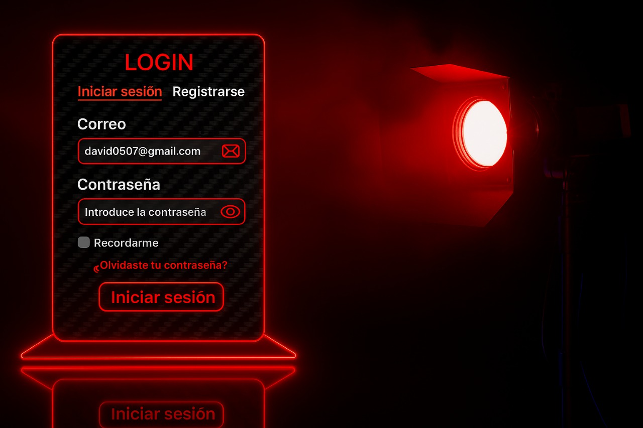
P1 | onClick Iniciar sesión | Leer formulario y validar | Mensajes: "Correo no válido" "Usuario no encontrado" "Contraseña incorrecta" | IniciarSesion: Verificar correo y contraseña Validar campos Mostrar error o continuar sesión | Usuario{ - idUsuario, - nombreUsuario, - password } | SELECT * FROM usuario WHERE correo = ? AND password = ?
 | OnClick Recordarme | Activar opción de recordar sesión | Sin mensaje | MarcarSesion: Recordar Token | Sesion{ -Token } | No aplica
 | OnClick ¿Olvidaste tu contraseña? | Redirigir a pantalla de recuperación | Sin mensaje | Redirigir a pantalla de recuperación | No aplica | no aplica
 | OnClick Mostrar/Ocultar contraseña | Cambiar tipo de input de contraseñoa | Sin mensajes | AlternarVisibilidadPassword | Mostrar contraseña{ -Visual } | No aplica
 | OnClick Registrarse | Ir a vista de registro | Sin mensaje | IrRegistro{ -Registro } | No aplica | No aplica
MockUp | Evento | VISTA (Métodos) | Mensajes (Info, Warning, Error) | CONTROLADOR (Métodos) | MODELO | CONSULTAS
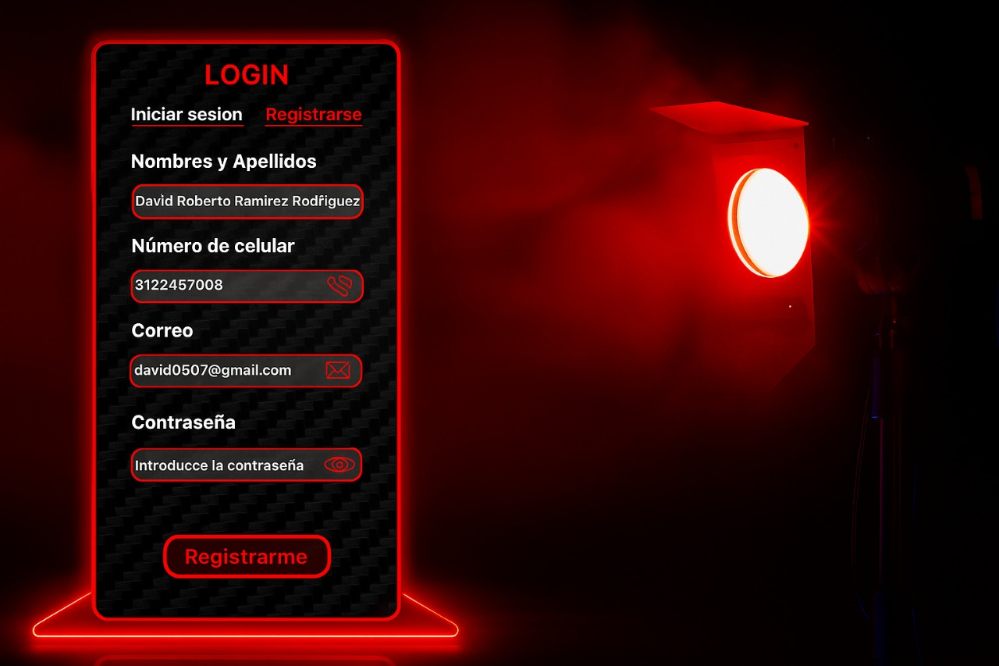
P2 | onClick Registrarme | Leer formulario, validar campos | Mensajes: "Campo obligatorio", "Correo no válido", "Usuario ya registrado" | RegistrarUsuario | Registro( -Nombres y apellidos -Numero de celular -Correo -Contraseña )
 | onClick Mostrar/Ocultar contraseña | Alternar tipo del input entre password y text | Sin mensaje | AlternarVisibilidadPassword | Mostrar contraseña{ -Visual }
 | onClick Iniciar sesión | Cambiar vista a pantalla de Login | Sin mensaje | RedirigirLogin | No aplica

MockUp | Evento | VISTA (Métodos) | Mensajes (Info, Warning, Error) | CONTROLADOR (Métodos) | MODELO | CONSULTAS
P3 | onClick Flecha Izquierda | Mostrar servicio anterior en carrusel | En caso de error: No se ha podido cargar | MostrarServicioAnterior()
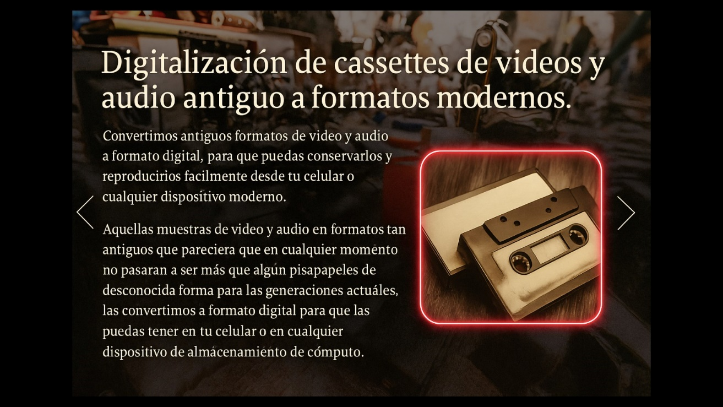 | onClick Flecha Derecha | Mostrar siguiente en carrusel | En caso de error: No se ha podido cargar | MostrarServicioSiguiente()
MockUp | Evento | VISTA (Métodos) | Mensajes (Info, Warning, Error) | CONTROLADOR (Métodos) | MODELO | CONSULTAS
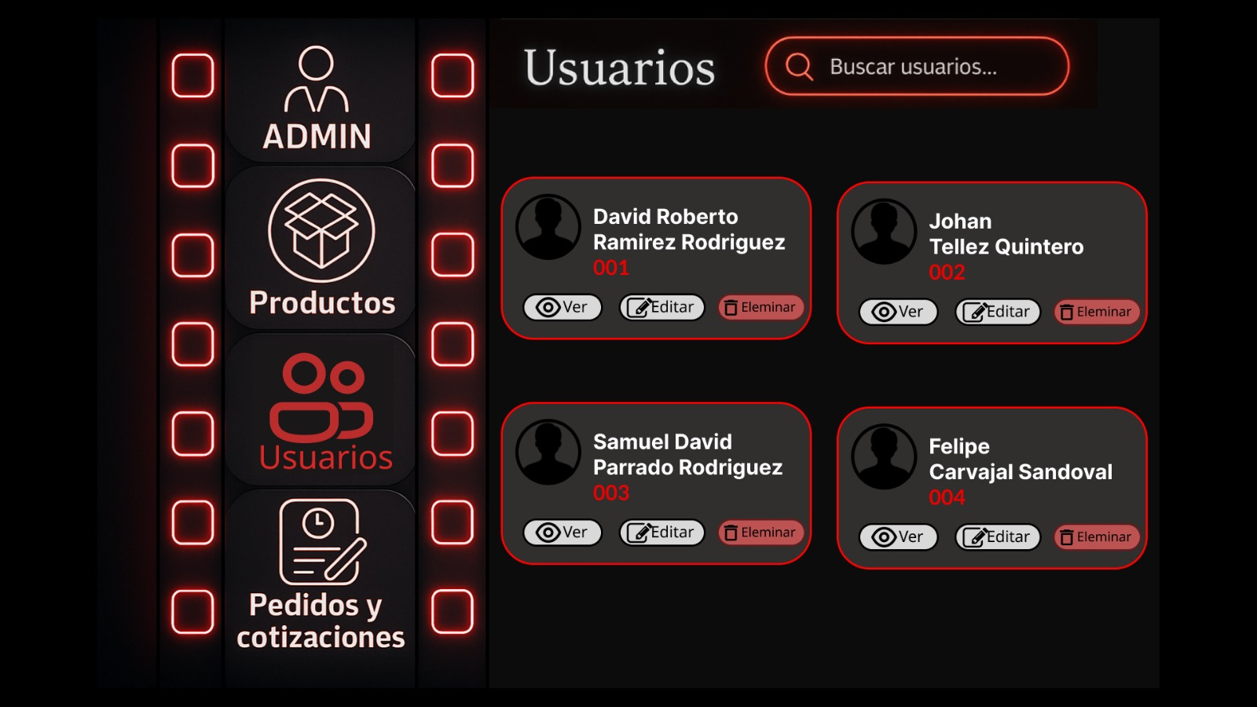
P4 | onClick Ver | Mostrar detalles del usuario seleccionado | No aplica | VerUsuario(id) | Usuario{ id, nombre, correo, celular }
 | onClick Editar | Redirigir a formulario de edición de usuario | No aplica | RedirigirEditarUsuario(id) | Usuario
 | onClick Eliminar | Confirmar eliminación y actualizar lista | Mensajes: "¿Deseas eliminar este usuario?" "Usuario eliminado" | EliminarUsuario(id) | Usuario
 | onInput Buscar usuarios | Filtrar usuarios en tiempo real | Mensajes: "Sin resultados" (En caso de no haber resultados) | FiltrarUsuarios(texto) | Usuario
 | onClick Botón menú | Cambiar vista hacia sección correspondiente | No aplica | IrASeccion(seccion) | No aplica

